敬老の日名簿
セルG6に9/21と入力
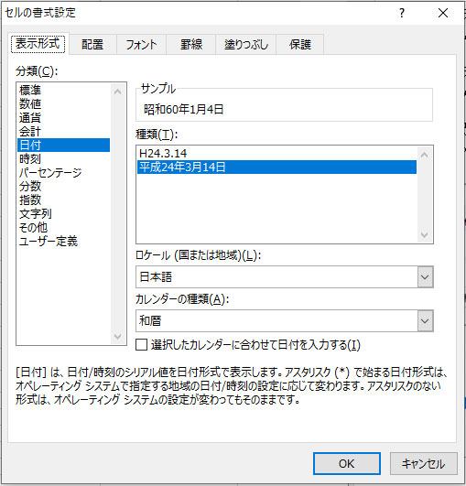
43922.6131972222 | 敬老の日 お祝い名簿 |  | 年齢を計算するDATEDIF関数

セルH6にTODAY関数を入れ、書式を和暦にする
セルH7に=H6と入力書式を西暦にする
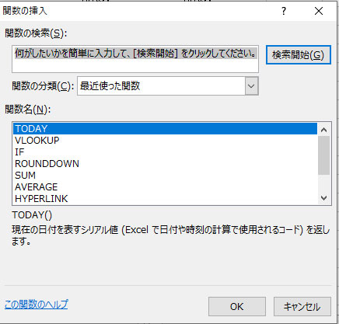
 |  |  | 敬老の日の年齢・ご自分の年齢を確認できます。
 |  |  | ■誕生日を入れてください |  | 敬老の日 | 本日
 |  |  |  |  | 2020-09-21 | 2020-04-01
 |  | 名 前 | 誕 生 日 | 西暦 | 2020-09-21 | 2020-04-01
1 組 | 6名 | 村田 恭一 | 1948-03-21 | 1948-03-21 | 72才 | 72才
セルの書式を日付型にする
セルE8：E13まで選択し右クリックセルの書式設定をクリック
 |  | 村田 淑子 | 1990-01-02 | 1990-01-02 | 30才 | 30才
 |  | 吉田 久子 | 1979-01-05 | 1979-01-05 | 41才 | 41才
 |  | 小西 貞男 | 1932-01-07 | 1932-01-07 | 88才 | 88才
 |  | 小西 民子 | 1936-02-24 | 1936-02-24 | 84才 | 84才
 |  | 大村 悦子 | 1925-06-02 | 1925-06-02 | 95才 | 94才
日付入力の方法はどれでもよい
S23.1.11
s23/1/11
h1-1-2
3/21 （本年度の場合、月/日）
2020/4/1
2020.4.1
2020-4-1
平成2年1月1日
それぞれ書式を和暦・西暦に変更します
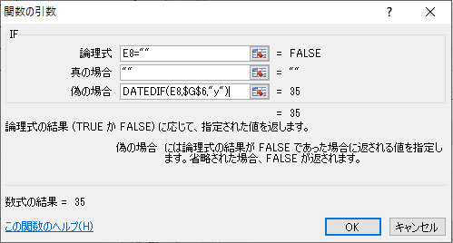
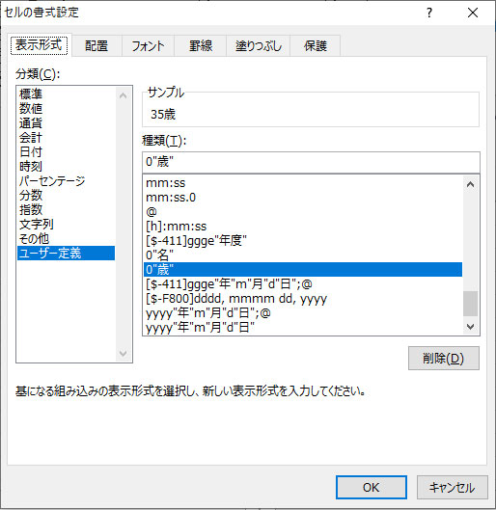
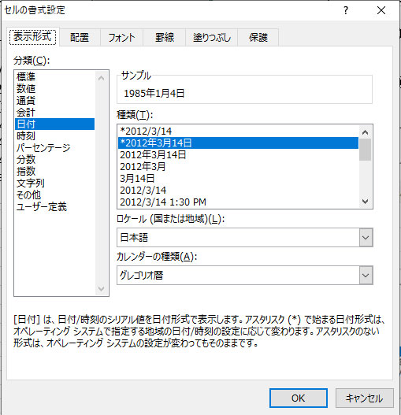

セルG8に下記の式を入れます。
E8="" の意味は「もしE8が空白ならば」
G6を選択したときにF4キーで固定します。
=IF(E8="","",DATEDIF(E8,$G$6,"y"))
同様にセルH8にも式を入れます。
セルG8：H8を選択し
オートフィルを使ってH13までコピーします。
書式を以下のように設定します。
セルG8：H8を選択し、右クリック
セルの書式設定をクリック
ユーザー定義 0"歳"と入れます。

セルの書式を日付型にする
セルF8：F13まで選択し右クリックセルの書式設定をクリック

Sheet5
のぶちんの 敬老の日名簿（年齢計算）
誕生日を入れると敬老の日まで何歳になるのか計算
今日現在で何歳？
大正時代って西暦何年？
町内の敬老の日名簿作成サンプル詳しく説明
LIC VBA

Sheet5 (2)
のぶちんの 敬老の日名簿（年齢計算）
作るのは面倒くさいという方
このシートはホームページからダウンロードできます。
LIC VBAで検索
LIC VBA

